文档说明
ABS云接入系统对外接口

调用流程 | 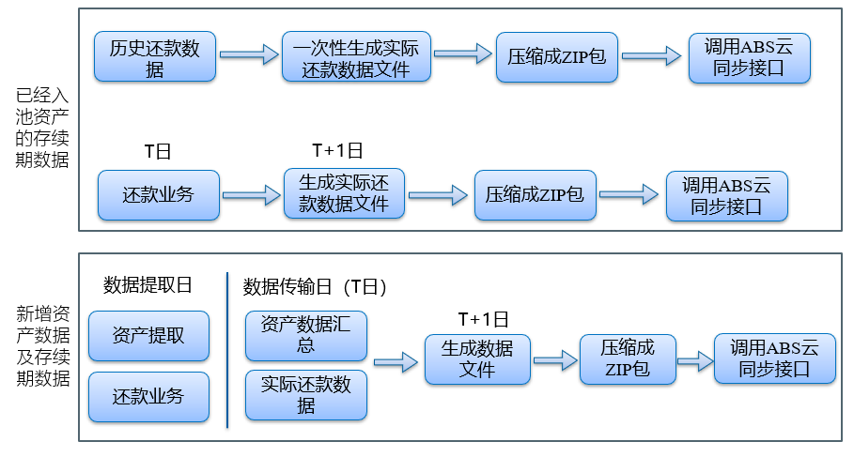
说明 | （1）接入机构可定制一个自动运行的计划任务，在T+1日（具体运行时间可约定）由计划任务的程序将T日所产生的新资产数据和贷后业务数据进行汇总，并生成本文档所描述的数据同步文件，然后压缩成ZIP包，通过调用下面描述的数据同步接口，将数据同步给ABS云平台。 （2）如果由于其他系统问题当天没有传输到平台的数据，可以重新汇总到指定日期的数据，生成数据文件，然后调用接口传输数据 （3）对于存量业务，针对入池后的还款是还款日的T+1日传输数据
上传文件接口 | https://link.test.weshareholdings.com/api/upload | https://link.weshareholdings.com/api/upload | 需提前获得项目Id、机构Id和机构密钥 资产信息文件为csv文件，打包成zip包通过这个接口上传 文件zip包，最好以日期命名。例:20180705.zip
操作 | POST
参数 | 名称 | 数据类型 | 长度限制 | 说明
projectId | 项目编号 | String | 20 | 请联系ABS云平台相关人员获得
agencyId | 机构编号 | String | 20 | 请联系ABS云平台相关人员获得
timestamp | 时间戳 | String | 15 | 如：1542685172076
sign | 签名 | String | 50 | 签名算法：SHA-256，为保证数据传输过程中的数据完整性和真实性，我们需要对数据进行数字签名，在接收签名数据之后进行签名校验。 签名参数：SHA256(接入方IP+机构ID+机构密钥+时间戳)，顺序不可变。
dataTime | 数据日期 | String | 10 | 如：20170728 提取的数据的日期T日，例如T+1传输，传输日期为20170728，则此日期为20170727
version | 版本号 | String | 15 | 如：v2.0
返回示例 | {code: "200", msg: "操作成功", data:"ABCDEFGH1234CJI3M"} (data的内容就是tid) {code: "10000", msg: "系统异常", data:""}

 | 测试环境地址 | 生产环境地址 | 说明
获取错误接口 | https://link.test.weshareholdings.com/api/getUploadResult/{tid} | https://link.weshareholdings.com/api/getUploadResult/{tid} | tid 是上传接口返回的data
操作 | GET
参数 | 名称 | 数据类型 | 长度限制 | 说明
tid | 上传任务编号 | String | 20 | 上传接口返回的data
返回示例 | { "code": 200, "msg": "操作成功","data": ""}

返回码 | 错误码描述 | 说明
10000 | 系统异常
10001 | 机构编号不能传空
10002 | 机构信息不存在
10003 | 时间戳不能传空
10004 | 时间戳格式不对,请传毫秒数时间戳
10005 | 数据日期不能传空
10006 | 数据日期格式不对,请传YYYYMMDD
10007 | 签名信息不能传空
10008 | 签名不正确
10009 | 项目编号不能传空
10010 | 项目不存在
10011 | 文件不存在
10012 | 只支持zip类型的压缩包
10013 | 文件不是csv格式
10014 | 文件不是UTF8格式

文件1,2需要先提供，其余文件在1,2进来后再推

